bank115
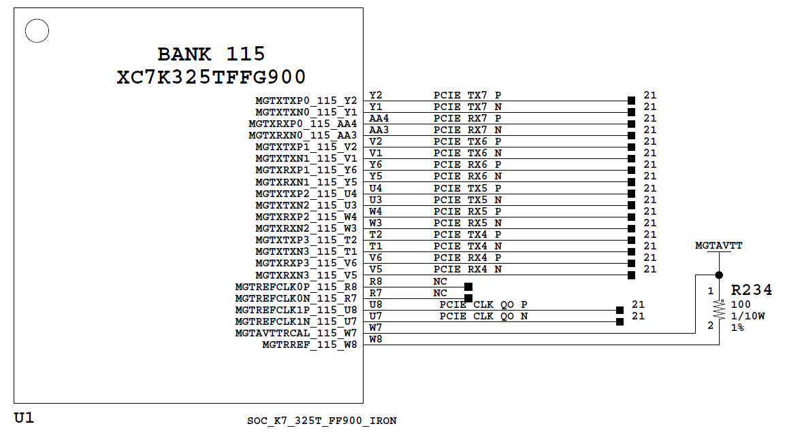

PIN assignment
AD9265 |  | XC7K325T-2FFG900C
pin name | pin number | pin name | pin number
DOUT_A+ | N10 | MGTXRXP0_115_AA4 | AA4
DOUT_A- | P10 | MGTXRXN0_115_AA3 | AA3
DOUT_B+ | N9 | MGTXRXP1_115_Y6 | Y6
DOUT_B- | P9 | MGTXRXN1_115_Y5 | Y5
DOUT_C+ | N8 | MGTXRXP2_115_W4 | W4
DOUT_C- | P8 | MGTXRXN2_115_W3 | W3
DOUT_D+ | N7 | MGTXRXP3_115_V6 | V6
DOUT_D- | P7 | MGTXRXN3_115_V5 | V5

AD9265 |  | XC7K325T-2FFG900C
pin name | pin number | pin name | pin number
DIVCLK+ | P14 | MGTREFCLK0P_115_R8 | R8
DIVCLK- | P13 | MGTREFCLK0N_115_R7 | R7

bank116
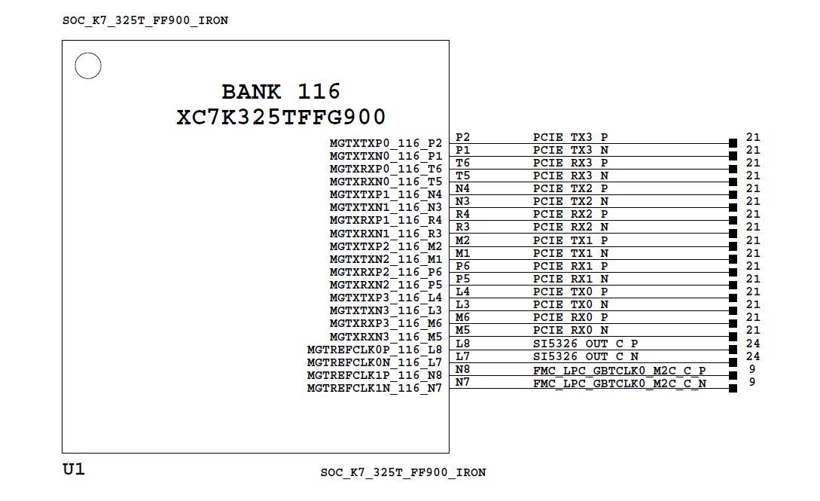

AD9265 |  | XC7K325T-2FFG900C
pin name | pin number | pin name | pin number
DOUT_E+ | N5 | MGTXRXP0_116_T6 | T6
DOUT_E- | P5 | MGTXRXN0_116_T5 | T5
DOUT_F+ | N4 | MGTXRXP1_116_R4 | R4
DOUT_F- | P4 | MGTXRXN1_116_R3 | R3
DOUT_G+ | N3 | MGTXRXP2_116_P6 | P6
DOUT_G- | P3 | MGTXRXN2_116_P5 | P5
DOUT_H+ | N2 | MGTXRXP3_116_M6 | M6
DOUT_H- | P2 | MGTXRXN3_116_M5 | M5

bank16
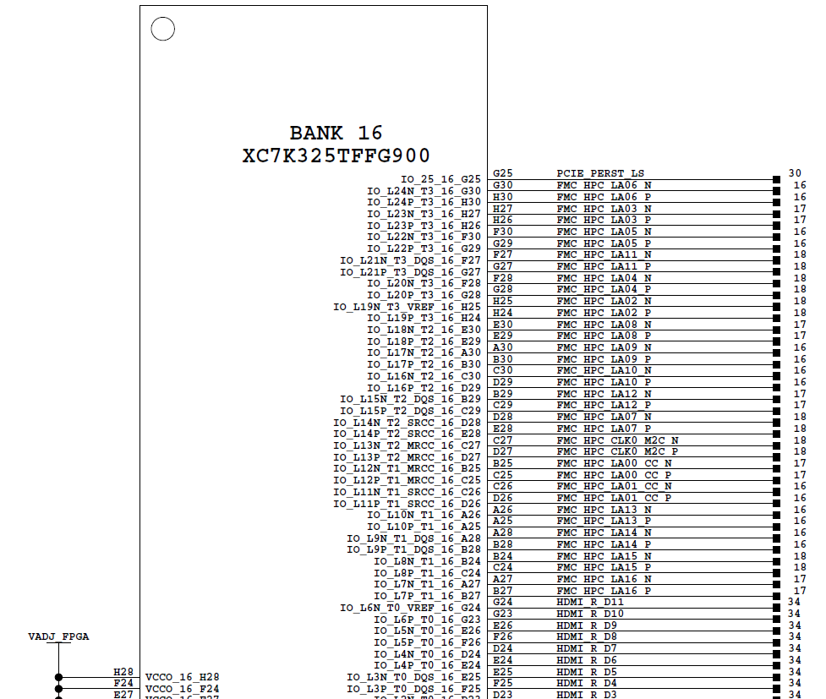

XC7K325T-2FFG900C |  | Cortex_M0
pin name | pin number | pin name | pin number
IO_L24N_T3_16_G30 | G30 | GPIO_A2
IO_L24P_T3_16_H30 | H30 | GPIO_A3
IO_L23N_T3_16_H27 | H27 | GPIO_A4
IO_L23P_T3_16_H26 | H26 | GPIO_A5
IO_L22N_T3_16_F30 | F30 | GPIO_A6
IO_L22P_T3_16_G29 | G29 | GPIO_A7

